Аркуш1
Ветеринарная клиника "Лапоус" | Киев, пр-т Тычины, 16/2, |  | Ветеринарная клиника "Лапоус" | Киев, пр-т Тычины, 16/2,

 | т. (044) 360-27-06; (073) 031-08-77 |  |  | т. (044) 360-27-06; (073) 031-08-77

Как проводить санацию наружного слухового прохода: |  | 27 | Как проводить санацию наружного слухового прохода:
1. При помощи шприца без иглы или непосредственно тюбика в каждый слуховой канал ввести лосьон для очистки ушей (Оти-Фри, Аурикап...)(можно наполнить ушной проход лосьоном полностью). |  |  | 1. При помощи шприца без иглы или непосредственно тюбика в каждый слуховой канал ввести лосьон для очистки ушей (Оти-Фри, Аурикап...)(можно наполнить ушной проход лосьоном полностью).

НЕ ИСПОЛЬЗОВАТЬ ВАТНУЮ ПАЛОЧКУ (спицы, пинцеты, карандаши и пр), перекись, мыльную воду. |  |  | НЕ ИСПОЛЬЗОВАТЬ ВАТНУЮ ПАЛОЧКУ (спицы, пинцеты, карандаши и пр), перекись, мыльную воду.

2. Мягкими движениями массируете основание ушка, в течение которых лосьон размягчает грязевые отложения. |  |  | 2. Мягкими движениями массируете основание ушка, в течение которых лосьон размягчает грязевые отложения.

3. Дать возможность животному потрясти ушами и вытрясти из ушного прохода содержимое. |  |  | 3. Дать возможность животному потрясти ушами и вытрясти из ушного прохода содержимое.

4. Снаружи ушную раковину можно аккуратно протереть салфеткой. |  |  | 4. Снаружи ушную раковину можно аккуратно протереть салфеткой.
5. Через 40-60 минут после очистки можно ввести в слуховой проход лекарственное средство, если назначено врачем (капли, жидкую мазь) |  |  | 5. Через 40-60 минут после очистки можно ввести в слуховой проход лекарственное средство, если назначено врачем (капли, жидкую мазь)

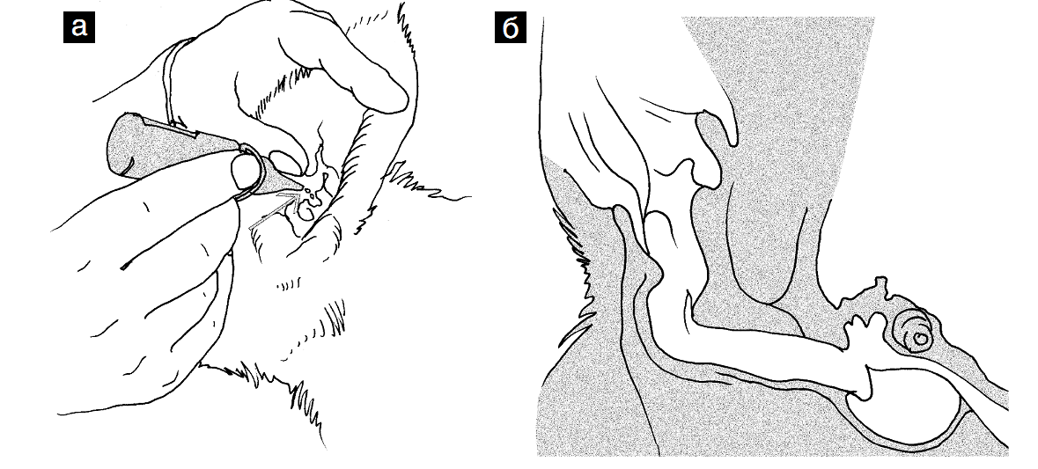

Если через 3-5 дней после санации ушей они снова стали грязными, или присуствует боль\покраснение ушной раковины - необходимо обратится к ветеринару. |  |  | Если через 3-5 дней после санации ушей они снова стали грязными, или присуствует боль\покраснение ушной раковины - необходимо обратится к ветеринару.

